CONTEXT
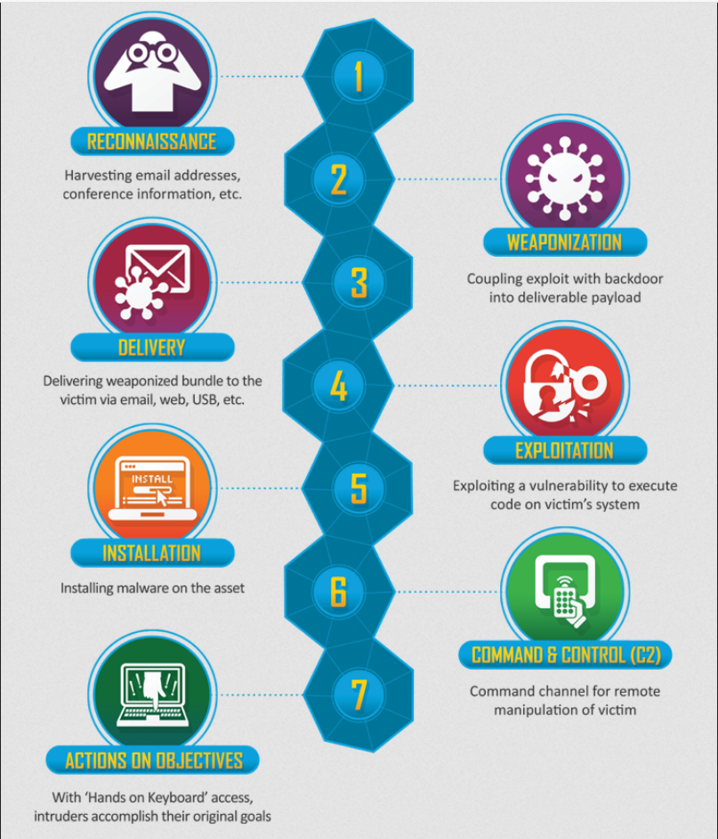

Contexte
Nous avons une machine virtuel Windows en ligne et nous devons trouver un moyen pour faire de l'escalade de privilège afin de récupérer des informations spécificique.

https://tryhackme.com/room/blueprint

